Hoja1
2024-05-20

LA PAZ 28 - HAEDO 4460-2005
BUENOS AIRES luquearti@gmail.com
____________________________________________________________________________________
“ TAPA tipo UNIVERSAL ”
Y
" TOMA para Canilla y Manguera ”
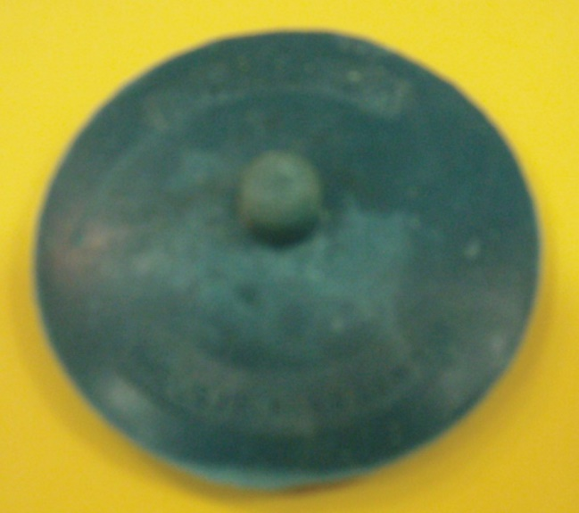
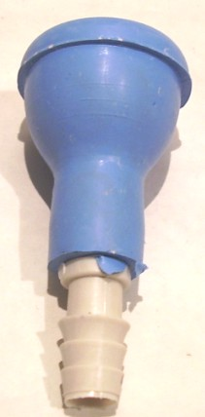

COD. | DESCRIPCION | PRECIO
A-039 | Tapa UNIVERSAL de GOMA NEGRA | ********
A-043 | TOMA para Canilla de GOMA de 1/2 | 202.540
A-043/1 | TOMA para Canilla de GOMA de 3/4 | 230.000

